Start
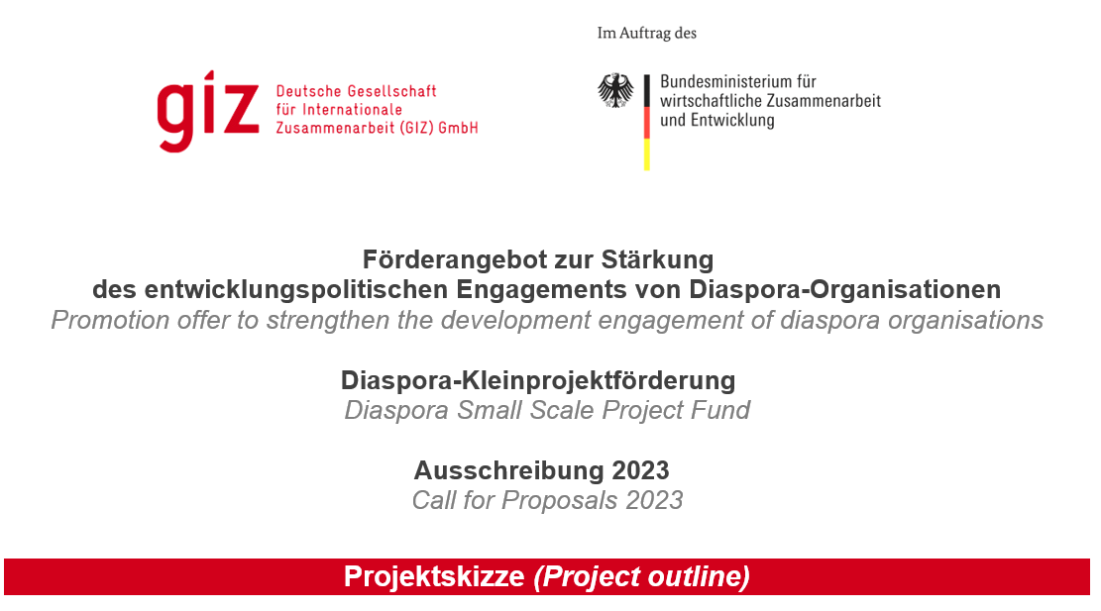
In der vorliegenden „Projektskizze“ können Sie uns Ihre Idee für ein Projekt der Ausschreibung 2023 vorstellen. Dies soll kein Projektantrag sein – sondern ein Format, in dem Sie ihre Projektidee „skizzieren“, also kurz beschreiben. Neben der Beschreibung der Idee brauchen wir noch weitere Informationen über Ihren Verein. Das hilft uns, besser abzuschätzen, ob ein Projektantrag erfolgreich sein könnte. Die Ausschreibung verläuft in zwei Phasen: 1. Skizzenphase und 2. Vollantragsphase. In der Skizzenphase bewerten wir die Projektskizzen und treffen eine erste Vorauswahl an Projekten. Diese Projekte kommen dann in die zweite Phase (= Vollantragsphase). Bitte beschreiben Sie Ihre Projektidee so, dass die Informationen für das Auswahlgremium verständlich und nachvollziehbar sind. Bitte fassen Sie sich dabei so kurz wie möglich. Bitte füllen Sie dieses Dokument auf Deutsch aus. Zum jetzigen Zeitpunkt senden Sie uns bitte keine weiteren Dokumente (Projektflyer, Vereinsunterlagen etc.) zu. Schicken Sie die gespeicherte Excel bitte ausschließlich elektronisch an diaspora-organisation@giz.de. In this "project outline" you can present us your idea for a project. This is not a full project proposal - but a format in which you outline your project idea, that is, briefly describe it. In addition to the description of the idea, we will also ask for further information about your association. This helps us to better assess whether a project application could be successful. The call for proposals runs in two phases: 1. project outline phase and 2. full proposal phase. In the outline phase we evaluate the project outlines and make a first pre-selection of projects. These projects then enter the second phase (= full proposal phase). Please describe your project idea in such a way that the information is comprehensible for the selection committee. Please be as brief as possible. Please fill out this document in German. Please do not send us any other documents (project flyer, associa

